hoja1
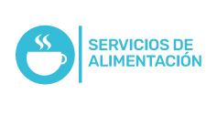
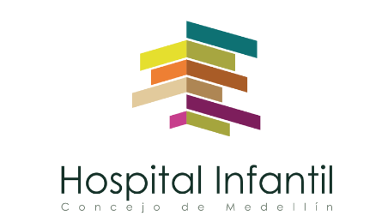 Plan Anual de Adquisiciones

Objeto | valor | código
ALIMENTOS(CAFETIN, EVENTOS DE GERENCIA Y CAPACITACION) | $ 75,000,000 | 50192100
MATERIALES Y SUMINISTROS. (café, azucar) | $ 33,282,000 | 80111623
SERVICIO DE ALIMENTACION - PROCESO CONTRATACION | $ 990,000,000 | 85151601

